赔偿申请表
填单注意事项：*文件命名规则：案件编号（投诉人姓名）
1、案件编号：若投诉系统未建案，填“现场投诉”或“E见箱”，还需填写旅客的联系电话；
2、旅客信息：若旅客人数超过2人，可将行高拉长依次填入；
3、金额与汇率：涉及外币损失需计算旅客接受补偿方案当天的汇率；
4、支付信息：涉及2张以上银行卡，可向下复制行依次填写。
赔偿/补偿费用申请单 |  |  | 案件编号 | 20240429000XXX
旅客信息 | 姓名 | 周XX | 张XX
 | 票号 | 781370990471X | 781370990472X
 | 证件号 | 610124XXXX09210911 | 150104XXXX0124116X
 | 联系电话 | 12345678910 | 12345678910
航班信息 | 航班号 | MU2504 | 机型 | 73L
 | 日期 | 2024-04-28 | 航程 | 呼和浩特-浦东-武汉
补偿赔偿情况说明 | 【中转航班取消】旅客周XX、张XX原定4月27日MU5690航班（呼和浩特-浦东），计飞2120，计到0010+，飞机滑回延误，实到0202+，后续转机当天MU2504航班（浦东-武汉），计飞2220，又因当日浦东机场受天气影响航班取消，旅客返回中转服务柜台，由于当晚协议酒店资源不足，最终旅客退票改变行程并自行安排当晚住宿，要求补偿。鉴于中转旅客原转机航班取消航司未安排住宿，现客户经理授权经协商给予旅客每位250元，共计500元住宿补偿，旅客接受。 |  |  |  | 【始发航延】2月23日MU6973航班，浦东-遵义茅台，计飞1145，计到1435，飞机故障原因延误，实飞1352，实到1652。旅客原订后续衔接当日华夏航空G54772航班，遵义茅台-重庆，计飞1640，由于前序航班延误错失，最终改签次日华夏航空同航班成行，产生当晚住宿费用198元和酒店至机场打车费用52.18元，共计250.18元。鉴于因航司机故原因导致产生额外费用，已联系旅客解释并给予实际损失补偿共计250.18元，旅客接受。 | 【超售】9月29日MU6987航班，浦东-敦煌，计飞1135，座位布局J12/Y168，航班订座J12/Y169，预超Y1，实超Y1，旅客朱聪抵达柜台时已无可利用座位，由于当天仅一班至敦煌的航班，旅客未接受我部给予的改期方式，表示将退票自行安排行程。最终旅客自行购买到了9月29日浦东至兰州的MU6801航班公务舱，以及当天兰州至敦煌春秋航空的9C6185航班成行，产生购票费用为5260元和857元。现根据客户经理授权将按照上海至兰州的经济舱全价票（2700元）加上兰州至敦煌9C6185的票价（857元）减去旅客原定上海至敦煌的票价（2710元）补偿旅客差价共计847元，旅客接受。 | 【差错】5月7日MU5351航班（虹桥-深圳），计飞1740，航班取消；该东航中转旅客前序航班为MU260（圣彼得堡-浦东）当天转机MU5351，后抵达我中转柜台后应旅客要求协助改签至深圳航空ZH9512（浦东-深圳），计飞1730，但由于订票系统自动换开指令缺陷，导致换开后的客票显示无免费行李额（原客票含1PC免费行李额），最终旅客在机场自行支付快递费240元，将1件19KG行李寄往目的地。鉴于中转航班取消及系统原因客票换开行李额缺失，现我部已联系旅客解释致歉并给予对方实际损失补偿240元，旅客接受。

银行信息获取（参考）：
您前期所提供的实际损失凭证和单据，已审批通过将给予部分现金补偿，还请再提供以下列明的材料，以便上报后台款项支付部门：
1、旅客本人的身份证复印件（可拍摄清晰照片，并加“东航理赔专用”水印）；
2、旅客本人的银行卡或帐户（工商银行最优，其他银行需提供开户行信息，如：农业银行 呼和浩特金桥支行）
3、委托书，若多位旅客的所有合计款项需汇入指定旅客银行卡，还需提供委托书以示授权该旅客领取赔偿。（需包括旅客手写签名）
 | 金额 | 464元（10000日元） | 汇率 | 1 JPY ≈ 0.0464 CNY
支付信息 | 户名 | 周XX | 银行 | 农业银行 |  | 【中转错失】6月12日MU5600（福州-浦东）计飞1325，计到1505，因流控延误实飞1607，实到1725；导致旅客当天原订航班MU5051（浦东至首尔）计飞1720，转机时间不足错失，对方在抵达中转服务柜台前已自行重购机票和自费安排当晚住宿，产生住宿费400元。鉴于国际中转旅客因前序航班延误错失未入住协议酒店，最多可补偿每位400元的食宿费，现给予旅客实际住宿损失补偿400元，旅客接受。
 | 帐号 | 622827087609369XXXX | 开户行 | 呼和浩特金桥支行
 | 户名 | 张XX（被委托人） | 银行 | 工商银行
 | 帐号 | 622202060200907XXXX | 开户行 | /

证件与航班信息
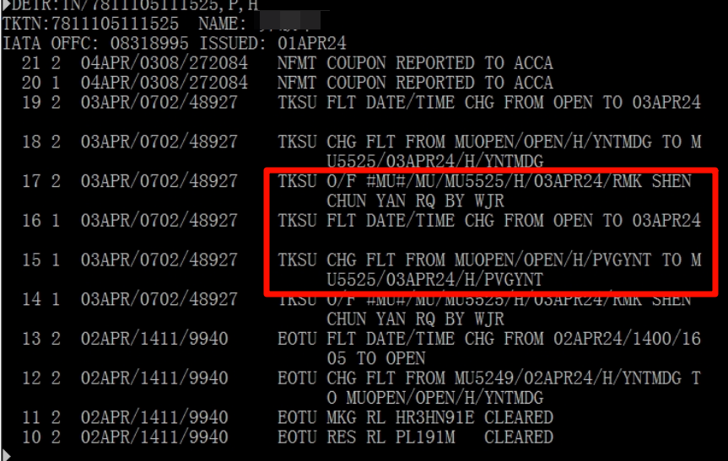 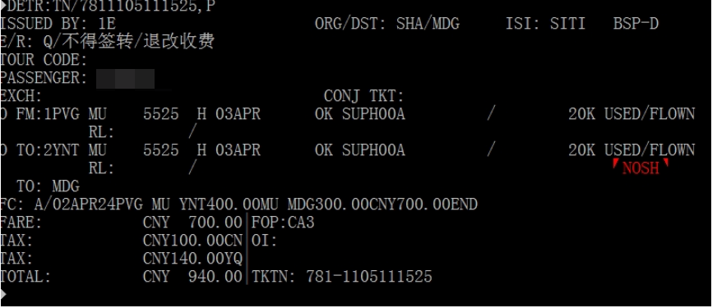
补偿材料信息 | 案件编号 | 20240429000XXX
1、旅客证件信息（身份证、护照等证件电子件，可加水印“东航补偿专用”）
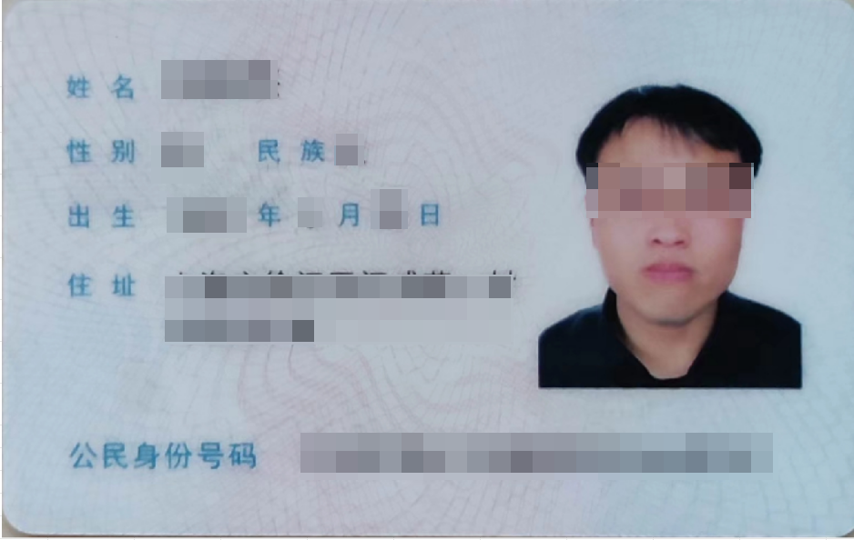

2、航班信息（东航机票票面或历史截屏，能显示旅客搭乘与情况说明相关的原航班、改签航班的记录）

住宿
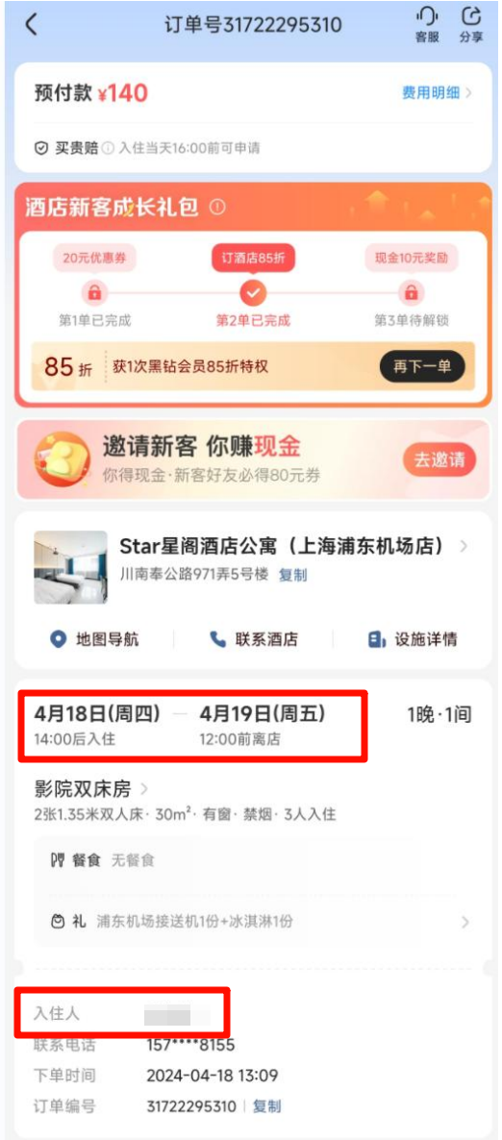 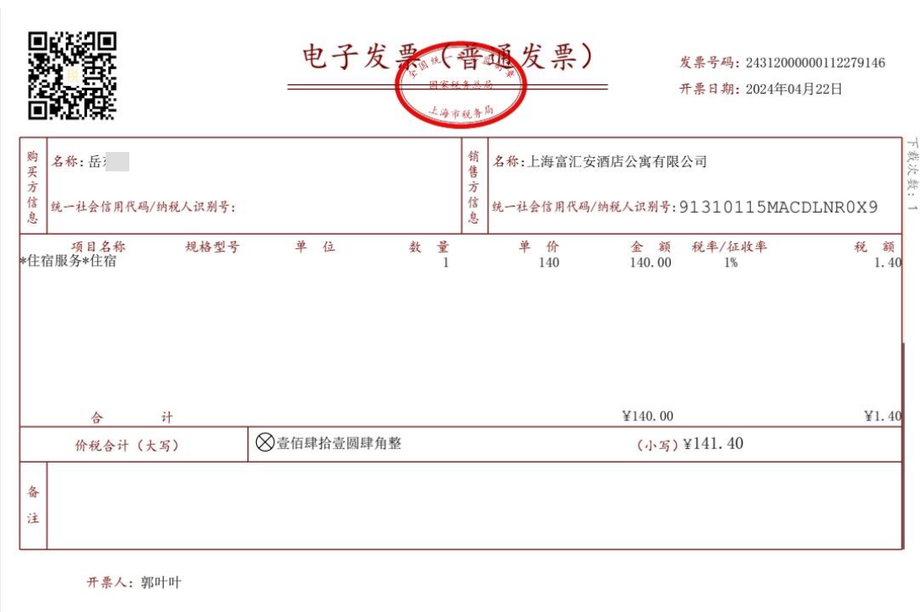
补偿材料信息 | 案件编号 | 20240429000XXX
3、申请补偿材料及凭证： 1）住宿费：洒店订单（订单截屏包含事发日期、旅客姓名等）、住宿费发票（抬头个人）

机票
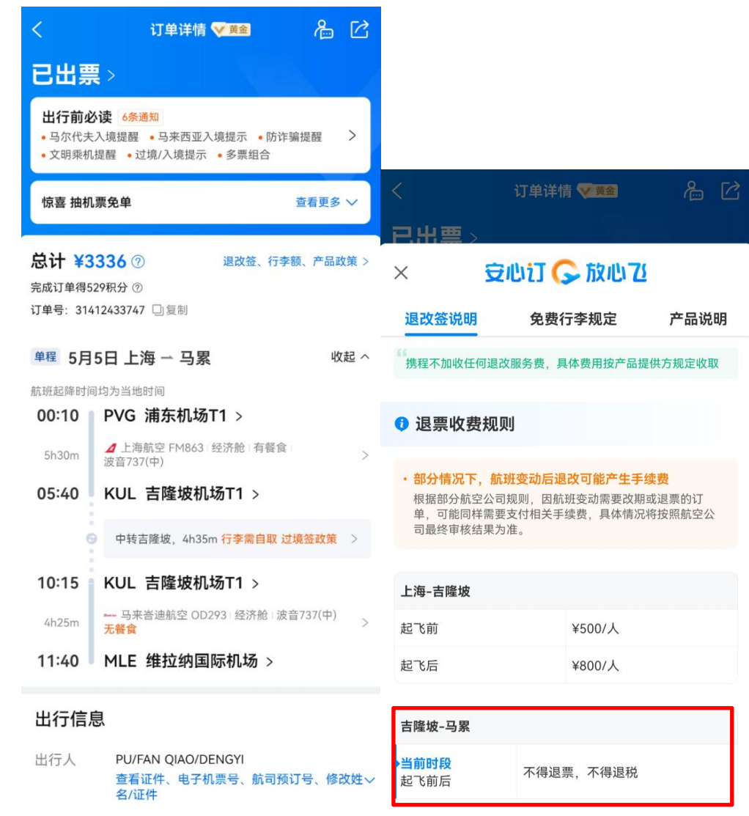 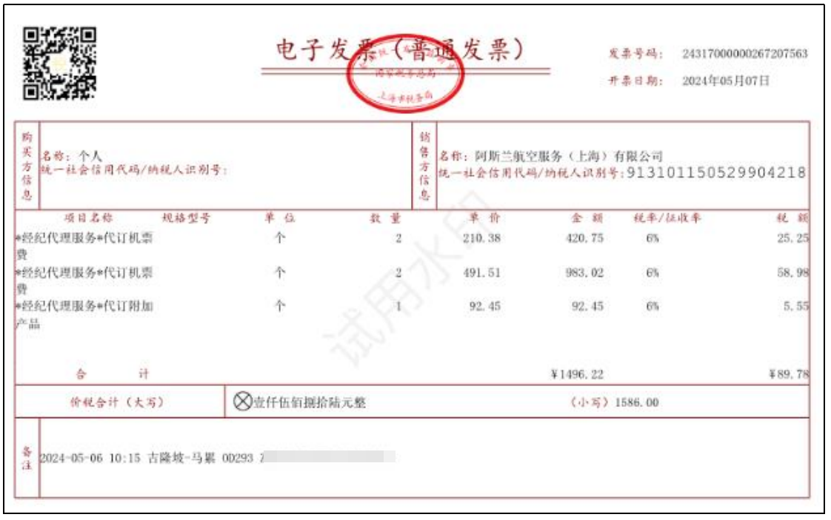
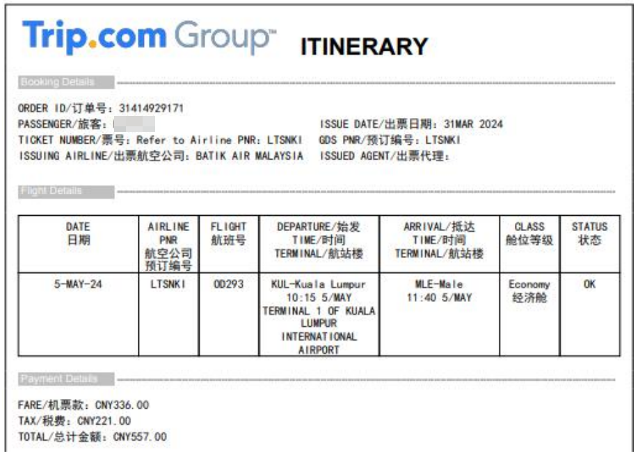
补偿材料信息 | 案件编号 | 20240429000XXX
2）机票损失：东航机票票面或外航机票订单（含金额）、退改签规定（含旅客姓名或票号的完整截屏）、机票费用发票

交通
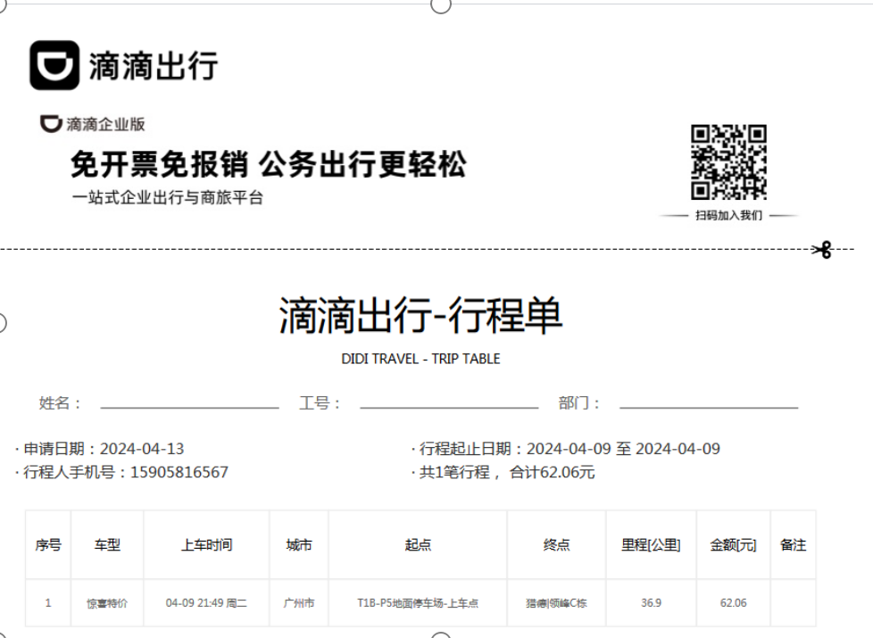 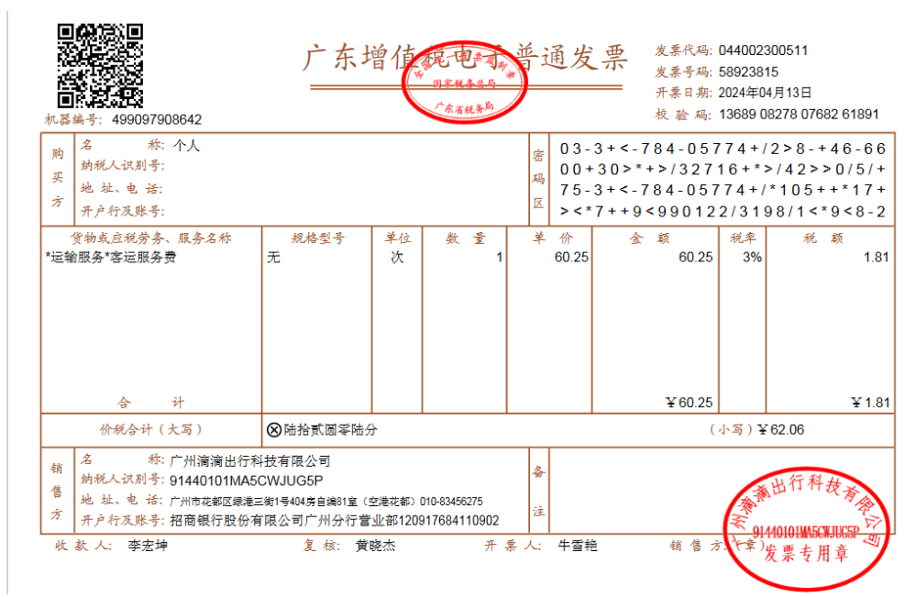
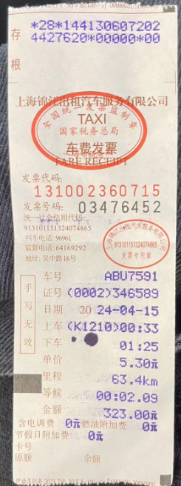
补偿材料信息 | 案件编号 | 20240429000XXX
3）交通费：交通费发票、平台打车需提供订单截屏（需注意上下车时间及路线与情况是否符合）

委托书
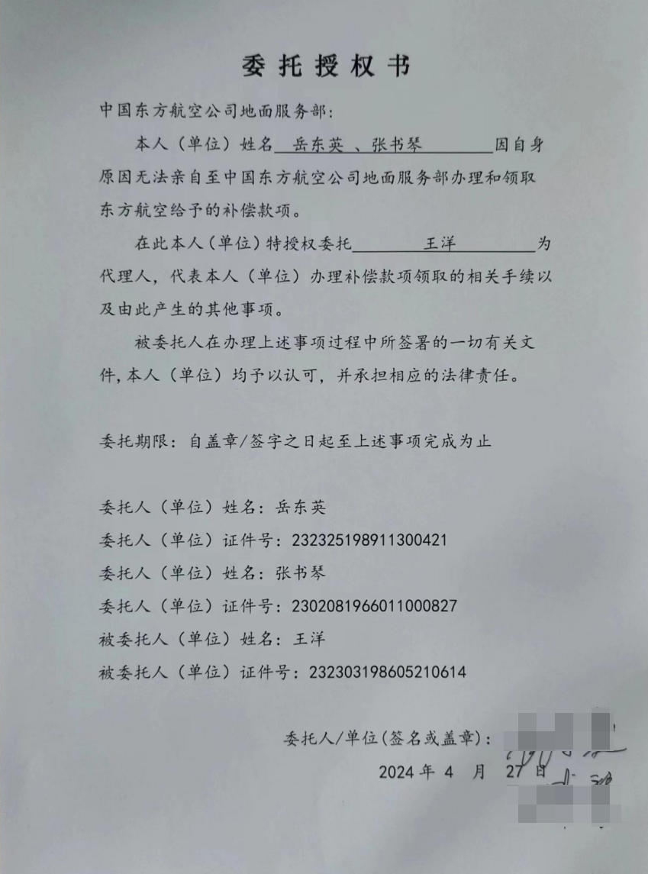
补偿材料信息 | 案件编号 | 20240429000XXX
4、委托书：旅客本人无国内帐号或者多位旅客需要统一打款至一个帐户时，需提供委托书并由委托人手写签名

